Sheet1
Research Design |  | Observation |  |  | Descriptive Statistic

Objective | อยากรู้ว่าคนชอบกินกระเพรา "ใส่ไข่" หรือ ไม่ใส่ไข่" มากกว่ากัน | เคย/ไม่เคย | ไม่ใสไข่ (A) | ใส่ไข่ (B) | ไม่ใสไข่ (A) |  | ใส่ไข่ (B)
Sample | Students in BADS 7105 | เคย | 3 | 5
Test | A/B Testing | เคย | 3 | 5 | Mean | 2.14 | Mean | 4.50
Type | Within Subject | เคย | 1 | 5 | Standard Error | 0.24 | Standard Error | 0.14
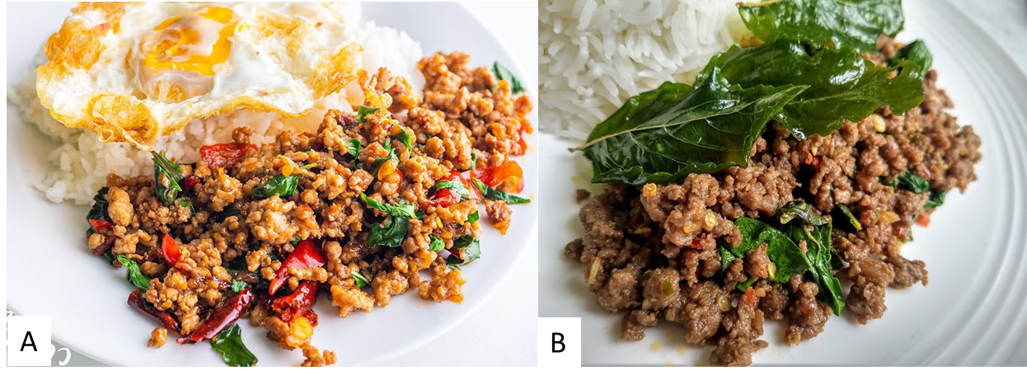
 |  | เคย | 3 | 5 | Median | 2 | Median | 5
 |  | เคย | 2 | 5 | Mode | 1 | Mode | 5
 |  | เคย | 1 | 5 | Standard Deviation | 1.13 | Standard Deviation | 0.67
 |  | เคย | 4 | 4 | Sample Variance | 1.27 | Sample Variance | 0.45
 |  | เคย | 1 | 5 | Kurtosis | -1.32 | Kurtosis | 0.04
 |  | เคย | 3 | 3 | Skewness | 0.37 | Skewness | -1.03
 |  | เคย | 1 | 5 | Range | 3 | Range | 2
 |  | เคย | 3 | 5 | Minimum | 1 | Minimum | 3
 |  | เคย | 3 | 5 | Maximum | 4 | Maximum | 5
 |  | เคย | 1 | 4 | Sum | 47 | Sum | 99
 |  | เคย | 4 | 4 | Count | 22 | Count | 22
 |  | เคย | 4 | 3 | Confidence Level(95.0%) | 0.50 | Confidence Level(95.0%) | 0.30
 |  | เคย | 1 | 4
 |  | เคย | 1 | 5 | Median | 2 | Median | 5
 |  | เคย | 1 | 5
 |  | เคย | 1 | 5 | Mean | 2.14 | Mean | 4.50
 |  | เคย | 2 | 4 | Lower | 1.64 | Lower | 4.20
 |  | เคย | 2 | 4 | Upper | 2.64 | Upper | 4.80
Survey Question |  | เคย | 2 | 4

1 | คุณเคยกินข้าวผัดกระเพราหรือไม่ (เคย/ไม่เคย)
2 | คุณชอบกินข้าวผัดกระเพรา "ไม่ใส่" ไข่ดาว แค่ไหน? (5 = มากที่สุด, 4 = มาก, 3 = ปานกลาง, 2 = น้อย, 1 = น้อยที่สุด) | t-Test: Paired Two Sample for Means |  |  | Hypothesis Test
3 | คุณชอบกินข้าวผัดกระเพรา "ใส่" ไข่ดาว แค่ไหน? (5 = มากที่สุด, 4 = มาก, 3 = ปานกลาง, 2 = น้อย, 1 = น้อยที่สุด)
 |  |  | ไม่ใสไข่ (A) | ใส่ไข่ (B) | H0 | u(A) <= u(B)
 |  | Mean | 2.14 | 4.50 | H1 | u(A) != u(B)
 |  | Variance | 1.27 | 0.45 | Alpha | 0.05
 |  | Observations | 22 | 22 | P(T<=t) one-tail | 0.00
 |  | Pearson Correlation | -0.41 |  | Result | NOT Reject H0:
 |  | Hypothesized Mean Difference | 0 |  |  | At 0.05 significant level, Mean (A) is less than Mean (B).
 |  | df | 21
 |  | t Stat | -7.25
 |  | P(T<=t) one-tail | 0.00 |  | Summary
 |  | t Critical one-tail | 1.72 |  | คนชอบกินกระเพราใส่ไข่ดาว มากกว่าไม่ใส่
 |  | P(T<=t) two-tail | 0.00
 |  | t Critical two-tail | 2.08

